新
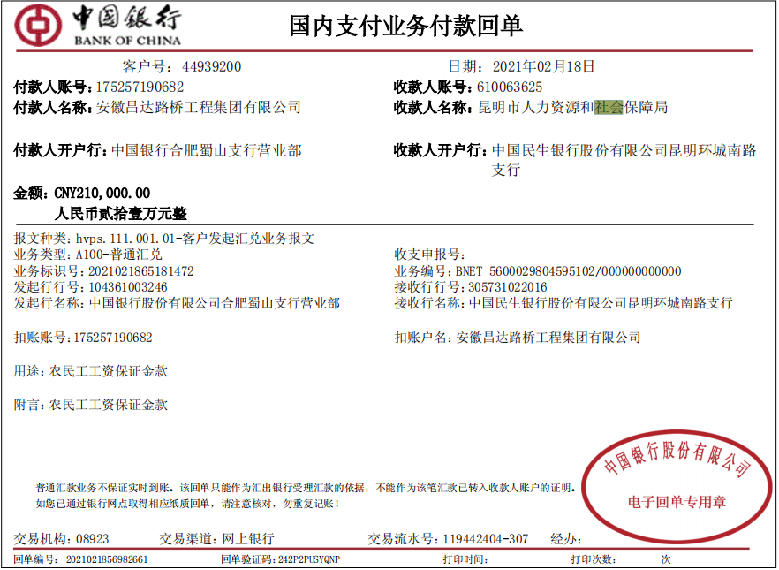
禄劝至大松树公路（禄劝至半角段）提升整治工程交通安全设施工程
中标日期 | 2020-08-07 | 中标价 | 7,193,109.00 | 负责人 | 刘中柱 | 建设单位
决算日期 |  | 决算价
销售开票：
开票日期 | 收入金额 | 工程地缴税 |  | 企业本地缴税 |  | 价税合计 | 到款情况
 |  | 税率 | 增值税额 | 税率 | 增值税额 |  | 日期 | 金额 | 银行
2021-01-12 | 2,086,866.06 | 2% | 41,737.32 | 7% | 146,080.62 | 2,274,684.00 | 2021-01-19 | 2,274,684.00 | 专户（农行）
2021-02-05 | 917,431.19 | 2% | 18,348.62 | 7% | 64,220.18 | 1,000,000.00 | 2021-02-09 | 1,213,710.00 | 专户（农行）
2021-03-01 | 196,064.22 | 2% | 3,921.28 | 7% | 13,724.50 | 213,710.00
2021-05-17 | 559,733.03 | 2% | 11,194.66 | 7% | 39,181.31 | 610,109.00
合计 | 3,760,094.50 |  | 75,201.89 |  | 263,206.61 | 4,098,503.00 |  | 3,488,394.00
材料发票：
认证日期 | 成本金额 | 份数 | 类型 | 税率 | 进项税额 | 价税合计 | 付款日期 | 付款金额 | 银行 | 销货单位 | 货物 | 合同 | 发货单 | 备注
2020-08-20 | 45,283.02 | 3 | 专 | 6% | 2,716.98 | 48,000.00 |  |  |  | 昆明区晨晟招标有限责任公司 | 代理服务费
2020-09-20 | 23,900.00 | 1 | 普 |  | 0.00 | 23,900.00 |  |  |  | 昆明区晨晟招标有限责任公司 | 造价咨询费
2021-01-01 | 191,146.19 | 2 | 专 | 13% | 24,849.01 | 215,995.20 |  |  |  | 云南恒久装饰工程有限公司 | 波形护栏 | 2021-048# 4767088.03元
2021-01-01 | 355,115.04 | 4 | 专 | 13% | 46,164.96 | 401,280.00 | 2021-01-22 | 1,247,392.38 | 专户 | 云南恒久装饰工程有限公司 | 普通标线 | 2021-048# 4767088.03元
2021-01-01 | 557,625.82 | 6 | 专 | 13% | 72,491.36 | 630,117.18 |  |  |  | 云南恒久装饰工程有限公司 | 护栏过渡段 | 2021-048# 4767088.03元
2021-02-01 | 647,339.45 | 1 | 专 | 9% | 58,260.55 | 705,600.00 | 2021-02-03 | 529,200.00 | 专户 | 云南恒久建筑劳务有限公司 | 劳务 | 2021-049# 1365023元
 | 0.00 |  |  |  | 0.00 |  | 2021-03-11 | 176,400.00 | 专户 | 云南恒久建筑劳务有限公司 | 劳务
 | 0.00 |  |  |  | 0.00 |  | 2021-2- | 210,000.00 | 专户 | 昆明市人力资源和社会保障局 | 农民工工资保证金
2021-03-12 | 732,904.12 | 9 | 专 | 13% | 95,277.53 | 828,181.65 |  |  |  | 云南恒久装饰工程有限公司 | 护栏过渡段 | 2021-048# 4767088.03元
 | 0.00 |  |  |  | 0.00 |  | 2021-03-29 | 628,181.65 | 专户 | 云南恒久装饰工程有限公司 | 护栏过渡段
 | 0.00 |  |  |  | 0.00

 | 0.00 |  |  |  | 0.00 |  | 2021-03-17 | 100.00 | 扣 | 财务手续费
 | 0.00 |  |  |  | 0.00 |  | 2021-03-10 | 500.00 | 扣 | 外经证
 | 0.00 |  |  |  | 0.00 |  | 2021-03-10 | -0.01 | 调整 | 支付表与成本表一致
 | 0.00 |  |  |  | 0.00 |  | 2021-03-10 | 200.00 | 扣 | 财务手续费
 | 12,137.00 |  |  |  | 0.00 | 12,137.00 | 2021-03-10 | 12,137.10 | 扣 | 管理费
 | 0.00 |  |  |  | 0.00 |  | 2021-03-10 | 12,137.10 | 扣 | 企税1%（2021.2-3月开票）
 | 0.00 |  |  |  | 0.00 |  | 2021-03-10 | 668.10 | 扣 | 水利基金
 | 0.00 |  |  |  | 0.00 |  | 1次 | 100.00 | 扣 | 财务手续费
 | 0.00 |  |  |  | 0.00 |  | 1次 | 1,500.00 | 扣 | 王文伍8月份出场费
 | 0.00 |  |  |  | 0.00 |  | 1次 | 200.00 | 扣 | 财务手续费
 | 0.00 |  |  |  | 0.00 |  | 1次 | 341,300.08 | 暂扣 | 企税（成本不够）
 | 0.00 |  |  |  | 0.00 |  | 1次 | 22,746.84 | 扣 | 企税1%（2021.1月开票）
 | 0.00 |  |  |  | 0.00 |  | 1次 | 1,252.12 | 扣 | 水利基金（2021.1月开票）
 | 0.00 |  |  |  | 0.00 |  | 1次 | 81,031.63 | 扣 | 增值税及附加（2021.1月开票）
 | 22,746.84 |  |  |  | 0.00 | 22,746.84 | 1次 | 22,746.84 | 扣 | 管理费
合计 | 2,588,197.48 |  |  |  | 299,760.39 | 2,887,957.87 |  | 3,287,793.84
应提供成本 | 3,609,690.72 |  |  |  |  | 1,210,545.13 | 可支付金额 | 200,600.16
尚需提供成本 | 1,021,493.24
公司代缴税金：
税种 | 税额 |  | 税种 | 税率 | 税额 | 2021.1月开票扣税 | 2021.2-3月开票扣税 | 2021.5月开票扣税
企业所得税 | 255373.31 |  | 增值税 | 差额 | -36,553.78 | 72,349.67 | -52,807.23 | -56,096.22
印花税 | 已交 |  | 城市维护建设税 | 0.07 | -2,558.76 | 5,064.48 | -3,696.51 | -3,926.74
水利基金 |  |  | 教育费附加 | 0.03 | -1,096.61 | 2,170.49 | -1,584.22 | -1,682.89
 |  |  | 地方教育费附加 | 0.02 | -731.08 | 1,446.99 | -1,056.14 | -1,121.92
小计 | 255373.31 |  | 小计 |  | -40,940.23 | 81,031.63 | -59,144.10 | -62,827.76
 |  |  | 印花税 | 0.0003 | 1,229.55 | 0.00 | 0.00 | 0.00
 |  |  | 水利基金 | 0.0006 | 2,256.06 | 1,252.12 | 668.10 | 335.84
 |  |  | 企业所得税 | 0.01 | 40,985.03 | 22,746.84 | 12,137.10 | 6,101.09
 |  |  | 企业所得税（成本不够暂扣） | 0.25 |  | 255,373.31

